问题
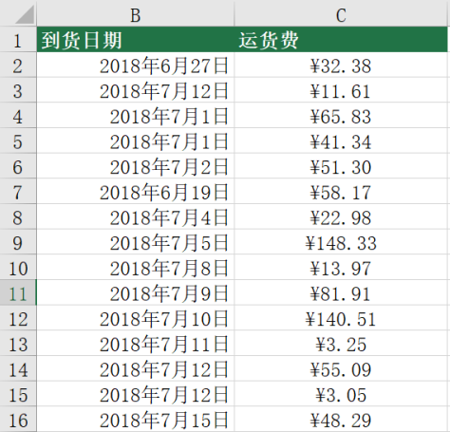
 |  | 课后小练习

任务1：
 | 练习表中B/C列数据均为文本格式，请转换为正常日期与数值格式。

任务2：
 | 将练习表中B/C列数据修改为下图所示单元格样式。

